关系图
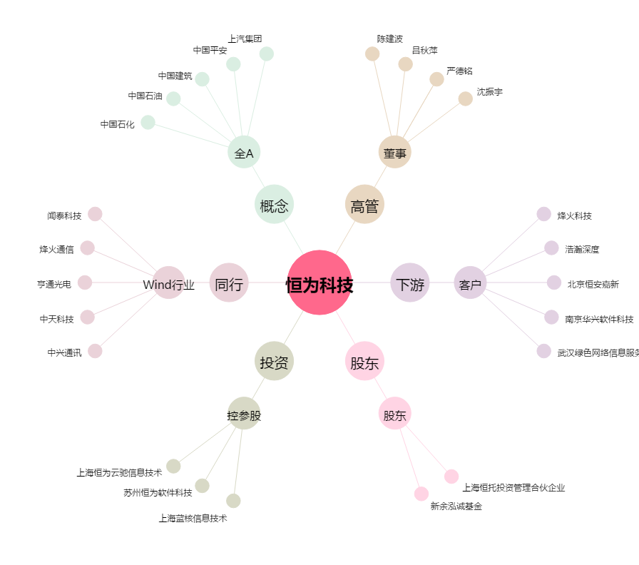
恒为科技[603496.SH] - 关系概览图

